úvod
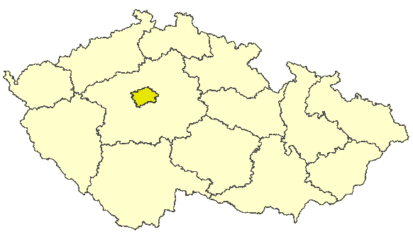
Hlavní město Praha

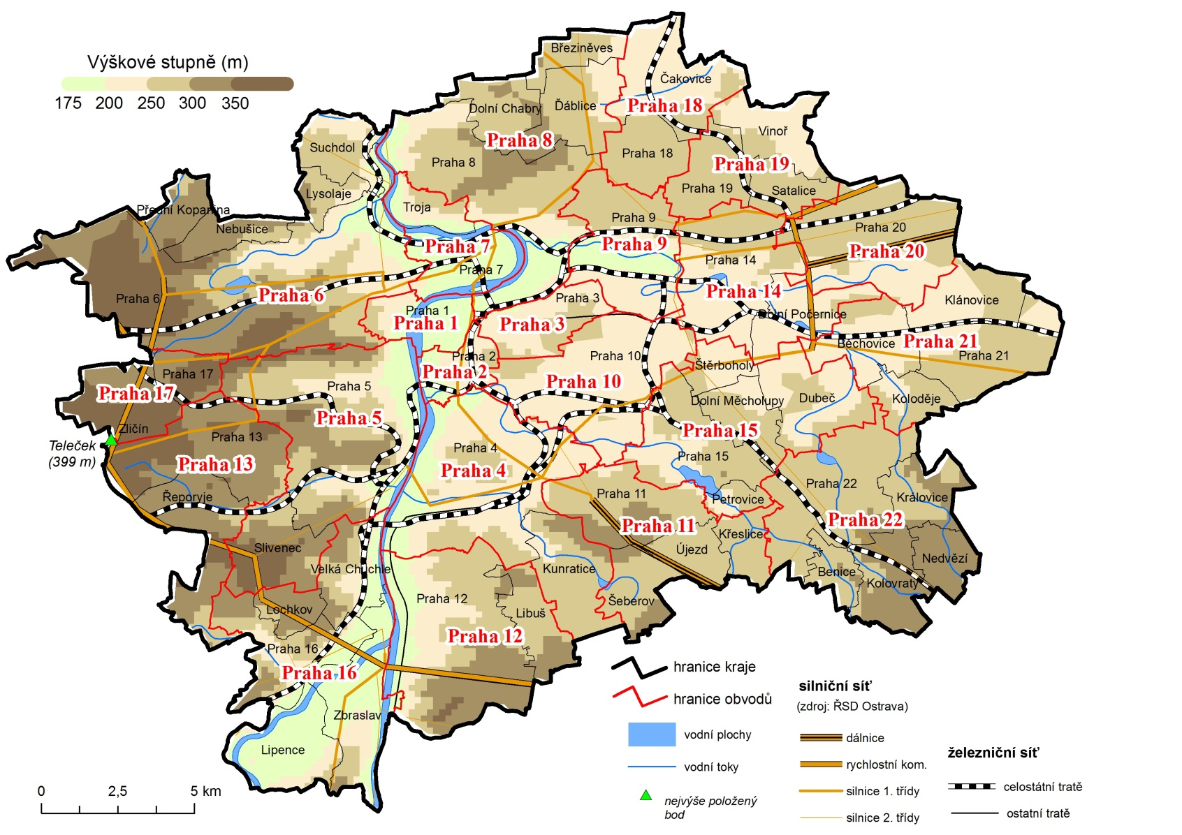

Porovnání vybraných krajských údajů s Českou republikou v roce 2013
Dopravní nehody na 1 000 obyvatel | 186.02161818
Místa v domovech pro seniory na 1 000 obyv 65let a starších | 51.941938311
Průměrný starobní důchod žen | 109.4023104
Průměrný starobní důchod mužů | 105.26748971
Dokončené byty na 1 000 obyvatel | 128.60994331
Podíl uchazečů o zaměstnání se základním vzděláním | 66.75545083
Podíl uchazečů o zaměstnání do 25 let | 84.139787681
Míra nezaměstnanosti | 62.844419939
Podíl zaměstnaných ve službách (CZ-NACE) | 134.04676232
Průměrná hrubá měsíční mzda | 131.11492145
Míra ekonomické aktivity - ženy | 105.75186349
Míra ekonomické aktivity - muži | 104.2753262
Průměrný věk - ženy | 101.32502153
Průměrný věk - muži | 100.99045265
Zemřelí na novotvary na 100 000 obyvatel | 107.11083985
Zemřelí na nemoci oběhového systému na 100 000 obyvatel | 91.293540375
Potraty na 100 narozených | 96.459345754
Podíl živě narozených mimo manželství | 86.107623465
Živě narození na 1 000 obyvatel | 109.68738109
Podíl obyvatel 65 let a starších | 104.23956386
Podíl obyvatel do 25 let | 93.997766219
Podíl lesních pozemků | 30.625119135
Podíl orné půdy | 77.51134599
 | 2013
 | Praha

